99
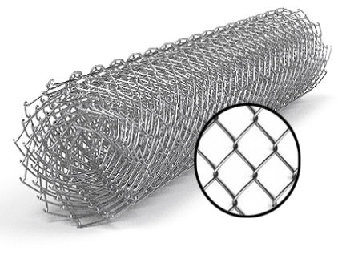
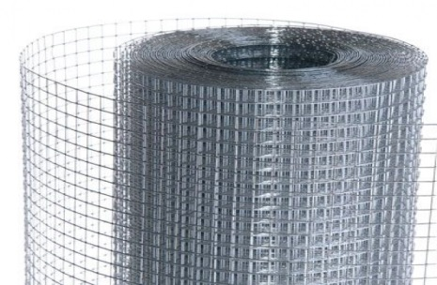
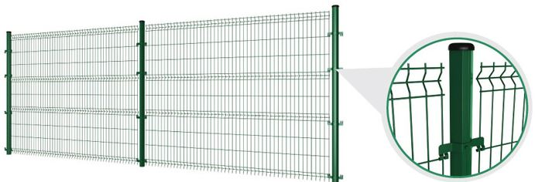
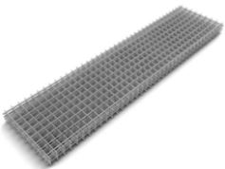
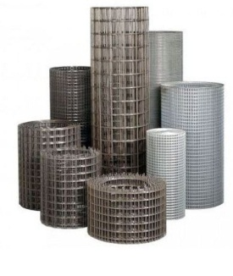
 |  |  |  |  |  |  |  |  |  | г.Харьков Ул.Енакиевская 8
Р/счет | 26005023148201 |  |  |  |  |  |  |  |  | Тел/моб. 067-577-52-84
Банк | «АЛЬФА-БАНК» |  |  |  |  |  |  |  |  | Тел/факс 057 757-18-55
МФО | 300346 |  |  |  |  |  |  |  |  | e-mail: ruslan.slpv@ukr.net
Код | 3073307615 |  |  |  |  |  |  |  |  | ochagh.com.ua
ИНН | 307330761 |  |  |  |  |  |  |  |  | С Ув. Руслан Иванович

Фізична особа-підприємець -Солопов Руслан Иванович
согласования договорной оптовой цены

Наименование продукции |  | Код УКТ ВЭД | наименование | размер ячейки. Мм | кол-во прутков | Ø диаметр проволоки Мм | размер секции мм. | площадь секции М² | цена за секцию/рулон с учетом НДС(Розница) | цена за секцию/рулон с учетом НДС(ОПТ)
 |  |  | сетка кладочная ВР | 50х50 | 5*28 | Ø 2,35 | 2000х380 | 0.76 |  | 18.95

 |  |  | Секции заборные

 |  |  | Секция заборная оцинкованная +ПП (RAL 6005 зелёный) | 200х50 | 3 рифа | Ø 3 мм + Ø 3мм | 2500х1530 | 3.82 |  | 297
 |  |  | Секция заборная оцинкованная +ПП (RAL 6005 зелёный) | 200х50 | 3 рифа | Ø 3 мм + Ø 3мм | 2500х1730 | 4.32 |  | 327
 |  |  | Секция заборная оцинкованная +ПП (RAL 6005 зелёный) | 200х50 | 4 рифа | Ø 3 мм + Ø 3мм | 2500х2030 | 5.075 |  | 395
 |  |  | Секция заборная оцинкованная +ПП (RAL 6005 зелёный) | 200х50 | 3 рифа | Ø 3 мм + Ø 3мм | 3000х1530 | 4.59 |  | 350
 |  |  | Секция заборная оцинкованная +ПП (RAL 6005 зелёный) | 200х50 | 3 рифа | Ø 3 мм + Ø 3мм | 3000х1730 | 5.19 |  | 385
 |  |  | Секция заборная оцинкованная +ПП (RAL 6005 зелёный) | 200х50 | 4 рифа | Ø 3 мм + Ø 3мм | 3000х2030 | 6.09 |  | 465
 |  |  | Секция заборная оцинкованная +ПП (RAL 6005 зелёный) | 200х50 | 3 рифа | Ø 4 мм + Ø 3мм | 2500х1530 | 3.82 |  | 331
 |  |  | Секция заборная оцинкованная +ПП (RAL 6005 зелёный) | 200х50 | 3 рифа | Ø 4 мм + Ø 3мм | 2500х1730 | 4.32 |  | 361
 |  |  | Секция заборная оцинкованная +ПП (RAL 6005 зелёный) | 200х50 | 4 рифа | Ø 4 мм + Ø 3мм | 2500х2030 | 5.075 |  | 440
 |  |  | Секция заборная оцинкованная +ПП (RAL 6005 зелёный) | 200х50 | 3 рифа | Ø 4 мм + Ø 3мм | 3000х1530 | 4.59 |  | 391
 |  |  | Секция заборная оцинкованная +ПП (RAL 6005 зелёный) | 200х50 | 3 рифа | Ø 4 мм + Ø 3мм | 3000х1730 | 5.19 |  | 426
 |  |  | Секция заборная оцинкованная +ПП (RAL 6005 зелёный) | 200х50 | 4 рифа | Ø 4 мм + Ø 3мм | 3000х2030 | 6.09 |  | 643
 |  |  | Секция заборная оцинкованная +ПП (RAL 6005 зелёный) | 200х50 | 3 рифа | Ø 4 мм + Ø 4 мм | 2500х1530 | 3.82 |  | 409
 |  |  | Секция заборная оцинкованная +ПП (RAL 6005 зелёный) | 200х50 | 3 рифа | Ø 4 мм + Ø 4 мм | 2500х1730 | 4.32 |  | 448
 |  |  | Секция заборная оцинкованная +ПП (RAL 6005 зелёный) | 200х50 | 4 рифа | Ø 4 мм + Ø 4 мм | 2500х2030 | 5.075 |  | 538
 |  |  | Секция заборная оцинкованная +ПП (RAL 6005 зелёный) | 200х50 | 3 рифа | Ø 4 мм + Ø 4 мм | 3000х1530 | 4.59 |  | 484
 |  |  | Секция заборная оцинкованная +ПП (RAL 6005 зелёный) | 200х50 | 3 рифа | Ø 4 мм + Ø 4 мм | 3000х1730 | 5.19 |  | 531
 |  |  | Секция заборная оцинкованная +ПП (RAL 6005 зелёный) | 200х50 | 4 рифа | Ø 4 мм + Ø 4 мм | 3000х2030 | 6.09 |  | 537
 |  |  | Секция заборная оцинкованная | 200х50 | 3 рифа | Ø 3 мм + Ø 3мм | 2500х1530 | 3.82 |  | 198
 |  |  | Секция заборная оцинкованная | 200х50 | 3 рифа | Ø 3 мм + Ø 3мм | 2500х1730 | 4.32 |  | 212
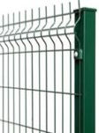
 |  |  | Секция заборная оцинкованная | 200х50 | 4 рифа | Ø 3 мм + Ø 3мм | 2500х2030 | 5.075 |  | 263
 |  |  | Секция заборная оцинкованная | 200х50 | 3 рифа | Ø 3 мм + Ø 3мм | 3000х1530 | 4.59 |  | 230
 |  |  | Секция заборная оцинкованная | 200х50 | 3 рифа | Ø 3 мм + Ø 3мм | 3000х1730 | 5.19 |  | 248
 |  |  | Секция заборная оцинкованная | 200х50 | 4 рифа | Ø 3 мм + Ø 3мм | 3000х2030 | 6.09 |  | 306
 |  |  | Секция заборная оцинкованная | 200х50 | 3 рифа | Ø 4 мм + Ø 3мм | 2500х1530 | 3.82 |  | 238
 |  |  | Секция заборная оцинкованная | 200х50 | 3 рифа | Ø 4 мм + Ø 3мм | 2500х1730 | 4.32 |  | 253
 |  |  | Секция заборная оцинкованная | 200х50 | 4 рифа | Ø 4 мм + Ø 3мм | 2500х2030 | 5.075 |  | 316
 |  |  | Секция заборная оцинкованная | 200х50 | 3 рифа | Ø 4 мм + Ø 3мм | 3000х1530 | 4.59 |  | 279
 |  |  | Секция заборная оцинкованная | 200х50 | 3 рифа | Ø 4 мм + Ø 3мм | 3000х1730 | 5.19 |  | 297
 |  |  | Секция заборная оцинкованная | 200х50 | 4 рифа | Ø 4 мм + Ø 3мм | 3000х2030 | 6.09 |  | 519
 |  |  | Секция заборная оцинкованная | 200х50 | 3 рифа | Ø 4 мм + Ø 4 мм | 2500х1530 | 3.82 |  | 327
 |  |  | Секция заборная оцинкованная | 200х50 | 3 рифа | Ø 4 мм + Ø 4 мм | 2500х1730 | 4.32 |  | 353
 |  |  | Секция заборная оцинкованная | 200х50 | 4 рифа | Ø 4 мм + Ø 4 мм | 2500х2030 | 5.075 |  | 434
 |  |  | Секция заборная оцинкованная | 200х50 | 3 рифа | Ø 4 мм + Ø 4 мм | 3000х1530 | 4.59 |  | 384
 |  |  | Секция заборная оцинкованная | 200х50 | 3 рифа | Ø 4 мм + Ø 4 мм | 3000х1730 | 5.19 |  | 415
 |  |  | Секция заборная оцинкованная | 200х50 | 4 рифа | Ø 4 мм + Ø 4 мм | 3000х2030 | 6.09 |  | 364
 |  |  | Секция заборная (БЕЗ ПОКРЫТИЯ ) | 200х50 | 3 рифа | Ø 3 мм + Ø 3мм | 2500х1530 | 3.82 |  | 162
 |  |  | Секция заборная (БЕЗ ПОКРЫТИЯ ) | 200х50 | 3 рифа | Ø 3 мм + Ø 3мм | 2500х1730 | 4.32 |  | 174
 |  |  | Секция заборная (БЕЗ ПОКРЫТИЯ ) | 200х50 | 4 рифа | Ø 3 мм + Ø 3мм | 2500х2030 | 5.075 |  | 216
 |  |  | Секция заборная (БЕЗ ПОКРЫТИЯ ) | 200х50 | 3 рифа | Ø 3 мм + Ø 3мм | 3000х1530 | 4.59 |  | 188
 |  |  | Секция заборная (БЕЗ ПОКРЫТИЯ ) | 200х50 | 3 рифа | Ø 3 мм + Ø 3мм | 3000х1730 | 5.19 |  | 202
 |  |  | Секция заборная (БЕЗ ПОКРЫТИЯ ) | 200х50 | 4 рифа | Ø 3 мм + Ø 3мм | 3000х2030 | 6.09 |  | 250
 |  |  | Секция заборная (БЕЗ ПОКРЫТИЯ ) | 200х50 | 3 рифа | Ø 4 мм + Ø 3мм | 2500х1530 | 3.82 |  | 195
 |  |  | Секция заборная (БЕЗ ПОКРЫТИЯ ) | 200х50 | 3 рифа | Ø 4 мм + Ø 3мм | 2500х1730 | 4.32 |  | 206
 |  |  | Секция заборная (БЕЗ ПОКРЫТИЯ ) | 200х50 | 4 рифа | Ø 4 мм + Ø 3мм | 2500х2030 | 5.075 |  | 258
 |  |  | Секция заборная (БЕЗ ПОКРЫТИЯ ) | 200х50 | 3 рифа | Ø 4 мм + Ø 3мм | 3000х1530 | 4.59 |  | 227
 |  |  | Секция заборная (БЕЗ ПОКРЫТИЯ ) | 200х50 | 3 рифа | Ø 4 мм + Ø 3мм | 3000х1730 | 5.19 |  | 241
 |  |  | Секция заборная (БЕЗ ПОКРЫТИЯ ) | 200х50 | 4 рифа | Ø 4 мм + Ø 3мм | 3000х2030 | 6.09 |  | 418
 |  |  | Секция заборная (БЕЗ ПОКРЫТИЯ ) | 200х50 | 3 рифа | Ø 4 мм + Ø 4 мм | 2500х1530 | 3.82 |  | 268
 |  |  | Секция заборная (БЕЗ ПОКРЫТИЯ ) | 200х50 | 3 рифа | Ø 4 мм + Ø 4 мм | 2500х1730 | 4.32 |  | 289
 |  |  | Секция заборная (БЕЗ ПОКРЫТИЯ ) | 200х50 | 4 рифа | Ø 4 мм + Ø 4 мм | 2500х2030 | 5.075 |  | 357
 |  |  | Секция заборная (БЕЗ ПОКРЫТИЯ ) | 200х50 | 3 рифа | Ø 4 мм + Ø 4 мм | 3000х1530 | 4.59 |  | 315
 |  |  | Секция заборная (БЕЗ ПОКРЫТИЯ ) | 200х50 | 3 рифа | Ø 4 мм + Ø 4 мм | 3000х1730 | 5.19 |  | 340
 |  |  | Секция заборная (БЕЗ ПОКРЫТИЯ ) | 200х50 | 4 рифа | Ø 4 мм + Ø 4 мм | 3000х2030 | 6.09 |  | 418
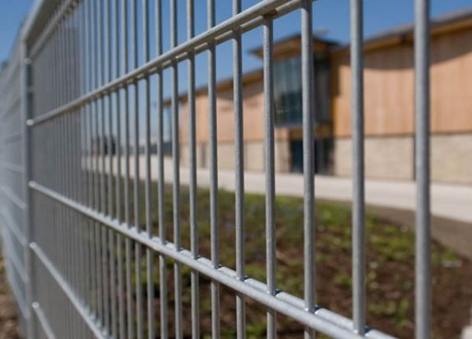

 |  |  | Секция заборная "ДУОС"

 |  |  | Секция заборная "ДУОС" оцинкоыванная +ПП (RAL 6005 зелёный) | 200х50 |  | Ø 5+4+5 | 2500х2000 | 5 кв.м |  | 706
 |  |  | Секция заборная "ДУОС" оцинкоыванная +ПП (RAL 6005 зелёный) | 200х50 |  | Ø 4+3+4 | 2500х2000 | 5 кв.м |  | 491
 |  |  | Секция заборная "ДУОС" из оцинкованной проволоки | 200х50 |  | Ø 5+4+5 | 2500х2000 | 5 кв.м |  | 596
 |  |  | Секция заборная "ДУОС" из оцинкованной проволоки | 200х50 |  | Ø 4+3+4 | 2500х2000 | 5 кв.м |  | 355
 |  |  | Секция заборная "ДУОС" (БЕЗ ПОКРЫТИЯ) +ПП | 200х50 |  | Ø 5+4+5 | 2500х2000 | 5 кв.м |  | 668
 |  |  | Секция заборная "ДУОС" (БЕЗ ПОКРЫТИЯ) +ПП | 200х50 |  | Ø 4+3+4 | 2500х2000 | 5 кв.м |  | 469
 |  |  | Секция заборная "ДУОС" (БЕЗ ПОКРЫТИЯ) | 200х50 |  | Ø 5+4+5 | 2500х2000 | 5 кв.м |  | 493
 |  |  | Секция заборная "ДУОС" (БЕЗ ПОКРЫТИЯ) | 200х50 |  | Ø 4+3+4 | 2500х2000 | 5 кв.м |  | 294

